SE4
VP-typ | Hustyp | Definition hustyper | Antal kvm | ålder | Kwh/kvm/år | Förbrukning värme+vv, kWh | Total förbrukning (+ hhel) | SPO 2023 energikostnad, besparing |  | SPO 2024 energikostnad, besparing |  | Effekttariffer besparing per år
 |  |  |  |  |  |  | 6500 | Lägre elinköp %: | 26% | Lägre elinköp %: | 25% | utan elbil | inkl elbil
 |  |  |  |  |  |  |  | utan styrning | besparing styrning | utan styrning | besparing styrning |  |  | Teckenförklaring
MV | Hus 1 | 1 plans 100 kvm, 6 kW avgiven effekt | 120 | 1990 | 55 | 6600 | 13100 | 6,974 kr | 1,813 kr | 5,528 kr | 1,382 kr | 987 kr | 1,283 kr | Ändra parametrar här, testa (gul)
 | Hus 2 | 1-plan villa 150 kvm, 8 kW avgiven effekt | 160 | 2010 | 55 | 8800 | 15300 | 9,299 kr | 2,418 kr | 7,370 kr | 1,843 kr | 1,460 kr | 1,898 kr | SPO-rasultat, tabell underlag
 | Hus 3 | 1,5 plan villa 200 kvm, 10 kW avgiven effekt | 210 | 1960 | 60 | 12600 | 19100 | 13,315 kr | 3,462 kr | 10,553 kr | 2,638 kr | 1,707 kr | 2,219 kr | SOL-resultat & beräkning
 | Hus 4 | 2-plan villa 250 kvm+, 14 kW avgiven effekt | 250 | 1970 | 70 | 17500 | 24000 | 18,493 kr | 4,808 kr | 14,657 kr | 3,664 kr | 2,447 kr | 3,181 kr | Tariffer-resultat & beräkning
LV | Hus 1 |  | 120 |  | 75 | 9000 | 15500 | 9,511 kr | 2,473 kr | 7,538 kr | 1,884 kr | 1,213 kr | 1,577 kr | Resultat besparing
 | Hus 2 |  | 160 |  | 70 | 11200 | 17700 | 11,835 kr | 3,077 kr | 9,380 kr | 2,345 kr | 1,647 kr | 2,141 kr
 | Hus 3 |  | 210 |  | 85 | 17850 | 24350 | 18,863 kr | 4,904 kr | 14,950 kr | 3,738 kr | 2,013 kr | 2,617 kr
 | Hus 4 |  | 250 |  | 90 | 22500 | 29000 | 23,776 kr | 6,182 kr | 18,845 kr | 4,711 kr | 2,473 kr | 3,215 kr
FL | Hus 1 |  | 120 |  | 100 | 12000 | 18500 | 12,681 kr | 3,297 kr | 10,051 kr | 2,513 kr | 1,313 kr | 1,707 kr
 | Hus 2 |  | 160 |  | 110 | 17600 | 24100 | 18,598 kr | 4,836 kr | 14,741 kr | 3,685 kr | 1,767 kr | 2,297 kr
 | Hus 3 |  | 210 |  | 120 | 25200 | 31700 | 26,630 kr | 6,924 kr | 21,106 kr | 5,277 kr | 2,207 kr | 2,869 kr
 | Hus 4 |  | 250 |  | 130 | 32500 | 39000 | 34,344 kr | 8,929 kr | 27,220 kr | 6,805 kr | 1,313 kr | 4,065 kr

 |  |  |  |  |  |  |  | Sol 2023 egenanvändning före/efter |  | Sol 2024 energikostnad, besparing

 |  |  |  |  |  |  |  | 30% | 46% | 30% | 48% |  |  | Elpriser tabell | 2023 |  | 2024 |  | Effekttabell tariffer | MV tillgänglig effekt |  |  |  | LV tillgänglig effekt |  |  |  | FL tillgänglig effekt
Sol | SE4 | 25 paneler med 400 Wp | 25 |  | 400 | 10000 |  | 3,694 kr | 1,970 kr | 3,314 kr | 1,988 kr |  |  |  | el, exkl moms | el, inkl moms+påslag | exkl moms | inkl moms+påslag |  | Hus 1 | Hus 2 | Hus 3 | Hus 4 | Hus 1 | Hus 2 | Hus 3 | Hus 4 | Hus 1 | Hus 2 | Hus 3 | Hus 4
 | SE3 | 25 paneler med 400 Wp | 25 |  | 380 | 9500 |  | 3,509 kr | 1,872 kr | 3,148 kr | 1,889 kr |  |  | jan | 104.4 | 143.0 | 84.02 | 117.5 | jan | 1.7 | 2.4 | 3.0 | 4.2 | 2.3 | 3.0 | 3.7 | 4.8 | 3.0 | 4.0 | 5.5 | 8.0
 | SE2 | 25 paneler med 400 Wp | 25 |  | 340 | 8500 |  | 3,140 kr | 1,675 kr | 2,817 kr | 1,690 kr |  |  | feb | 102.8 | 141.0 | 55.42 | 81.8 | feb | 1.7 | 2.4 | 3.0 | 4.2 | 2.5 | 3.0 | 3.7 | 4.8 | 3.0 | 4.0 | 5.5 | 8.0
 | SE1 | 25 paneler med 400 Wp | 25 |  | 320 | 8000 |  | 2,955 kr | 1,576 kr | 2,651 kr | 1,591 kr |  |  | mar | 91.8 | 127.2 | 63.36 | 91.7 | mar | 1.6 | 2.3 | 2.6 | 3.8 | 2.0 | 2.7 | 3.2 | 4.0 | 2.5 | 3.8 | 4.4 | 6.5
 |  |  |  |  |  |  |  | Ökning | 53.3% |  |  |  |  | apr | 73.9 | 104.8 | 62.45 | 90.6 | apr | 1.5 | 2.0 | 2.4 | 3.5 | 1.8 | 2.2 | 3.0 | 3.5 | 2.0 | 2.8 | 3.0 | 4.0
 |  |  |  |  |  |  |  | SE 4 Sammanfattning |  |  |  | 2023 |  | maj | 73.5 | 104.4 | 50.58 | 75.7 | maj | 1.0 | 1.5 | 1.8 | 2.5 | 1.2 | 1.5 | 2.0 | 2.4 | 0.8 | 1.0 | 1.0 | 1.5
Elbil | SE1-4 | 1500 mil á 2 kr/kWh, 70% hemma | 1500 | 70% | 2 | 2100 |  |  | BV | hus 1 | nej | 2,800 kr |  | jun | 103.4 | 141.7 | 62.70 | 90.9 | jun | 0.8 | 1.2 | 1.5 | 2.0 | 0.8 | 1.2 | 1.5 | 1.8 | 0.6 | 0.6 | 0.6 | 0.6
 |  |  |  |  |  |  |  |  |  |  | sol | 4,770 kr |  | jul | 41.8 | 64.7 | 43.34 | 66.7 | jul | 0.8 | 1.2 | 1.5 | 2.0 | 0.8 | 1.2 | 1.5 | 1.8 | 0.6 | 0.6 | 0.6 | 0.6
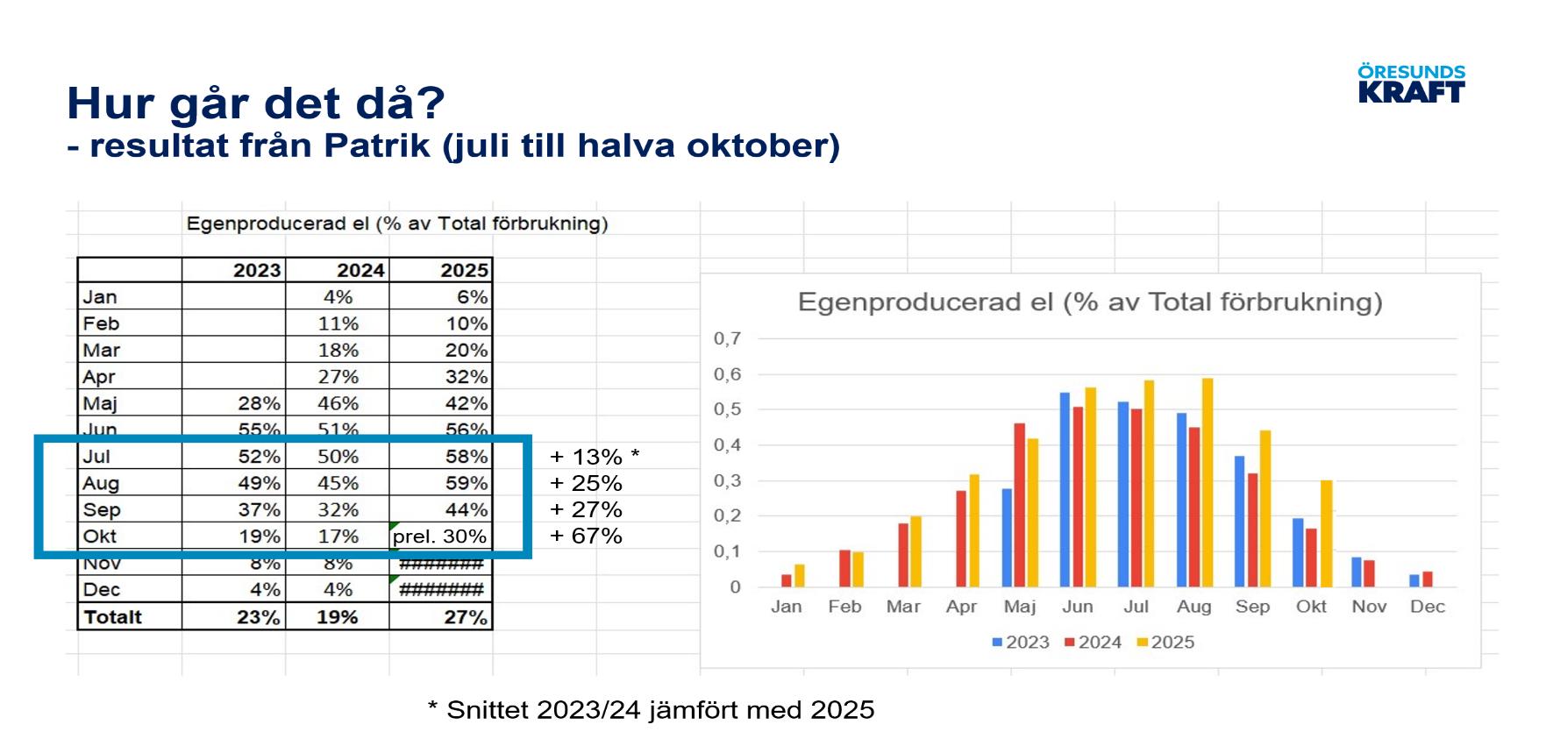
 |  |  |  |  |  |  |  |  |  |  | elbil | 3,096 kr |  | aug | 49.5 | 74.4 | 45.93 | 69.9 | aug | 0.8 | 1.2 | 1.5 | 2.0 | 0.8 | 1.2 | 1.5 | 1.8 | 0.6 | 0.6 | 0.6 | 0.6
 |  |  |  |  |  |  |  |  |  |  | sol+elbil | 5,066 kr |  | sep | 51.3 | 76.7 | 30.67 | 50.8 | sep | 0.8 | 1.2 | 1.5 | 2.0 | 0.8 | 1.2 | 1.5 | 1.8 | 0.6 | 0.6 | 0.6 | 0.6
 |  |  |  |  |  |  |  |  |  | hus 2 | nej | 3,878 kr |  | okt | 36.0 | 57.4 | 30.15 | 50.2 | okt | 1.0 | 2.0 | 1.8 | 3.0 | 1.0 | 2.0 | 2.0 | 2.4 | 1.0 | 1.5 | 2.0 | 3.0
 |  |  |  |  |  |  |  |  |  |  | sol | 5,848 kr |  | nov | 84.7 | 118.4 | 84.65 | 118.3 | nov | 1.5 | 2.2 | 2.4 | 3.5 | 2.0 | 2.5 | 3.0 | 3.5 | 2.0 | 3.0 | 3.8 | 6.0
 |  |  |  |  |  |  |  |  |  |  | elbil | 4,316 kr |  | dec | 81.4 | 114.2 | 70.77 | 101.0 | dec | 1.6 | 2.3 | 2.6 | 4.0 | 2.2 | 3.0 | 3.6 | 4.5 | 3.0 | 4.0 | 5.5 | 7.5
 |  |  |  |  |  |  |  |  |  |  | sol+elbil | 6,286 kr |  | Medel: | 74.5 | 105.7 | 57.0 | 83.8 | Medel: | 1.2 | 1.8 | 2.1 | 3.1 | 1.5 | 2.1 | 2.5 | 3.1 | 1.6 | 2.2 | 2.8 | 3.9
 |  |  |  |  |  |  |  |  |  | hus 3 | nej | 5,169 kr |  |  |  |  |  |  | VP avgiven effekt: | 6 | 8 | 10 | 14 | 6 | 8 | 10 | 14 | 6 | 8 | 10 | 14
 |  |  |  |  |  |  |  |  |  |  | sol | 7,139 kr |  | Medel solel: | (juni-sept) | 86.6 |  | 67.4 | Tariffpris: | 100 kr
 |  |  |  |  |  |  |  |  |  |  | elbil | 5,681 kr |  | Sol-elpris: |  | 66% |  | 66% | Reaktionstid, min: | 20
 |  |  |  |  |  |  |  |  |  |  | sol+elbil | 7,651 kr |  | Elöverf/skatt: |  | 100 |  | 100 | Reak-tid inkl elbil, min: | 8
 |  |  |  |  |  |  |  |  |  | hus 4 | nej | 7,255 kr
 |  |  |  |  |  |  |  |  |  |  | sol | 9,225 kr |  |  |  |  |  |  | jan | 3.5 | 3.3 | 3.3 | 3.3 | 2.6 | 2.7 | 2.7 | 2.9 | 2.0 | 2.0 | 1.8 | 1.8
 |  |  |  |  |  |  |  |  |  |  | elbil | 7,989 kr
 |  |  |  |  |  |  |  |  |  |  | sol+elbil | 9,959 kr
 |  |  |  |  |  |  |  |  | LV | hus 1 | nej | 3,686 kr
 |  |  |  |  |  |  |  |  |  |  | sol | 5,656 kr
 |  |  |  |  |  |  |  |  |  |  | elbil | 4,050 kr
 |  |  |  |  |  |  |  |  |  |  | sol+elbil | 6,020 kr
 |  |  |  |  |  |  |  |  |  | hus 2 | nej | 4,724 kr
 |  |  |  |  |  |  |  |  |  |  | sol | 6,694 kr
 |  |  |  |  |  |  |  |  |  |  | elbil | 5,218 kr
 |  |  |  |  |  |  |  |  |  |  | sol+elbil | 7,188 kr
 |  |  | Patrik HEAB egenanvändning, lägesrapport |  |  |  |  |  |  | hus 3 | nej | 6,918 kr
 |  |  | (juli-okt) | 2024 | 2025 ökning |  |  |  |  |  | sol | 8,888 kr
 |  |  | juni | 51.0 | 56.0 | 5.0 |  |  |  |  | elbil | 7,522 kr
 |  |  | juli | 50.0 | 58.0 | 8.0 |  |  |  |  | sol+elbil | 9,492 kr
 |  |  | augusti | 45.0 | 59.0 | 14.0 |  |  |  | hus 4 | nej | 8,655 kr
 |  |  | september | 32.0 | 44.0 | 12.0 |  |  |  |  | sol | 10,625 kr
 |  |  | oktober | 17.0 | 30.0 | 13.0 |  |  |  |  | elbil | 9,397 kr
 |  |  | Medel/ökning: | 36.0 | 47.8 | 11.8 |  |  |  |  | sol+elbil | 11,367 kr
 |  |  | Ökning %: |  |  | 32.6% |  |  | FL | hus 1 | nej | 4,610 kr
 |  |  |  |  |  |  |  |  |  |  | sol | 6,580 kr
 |  |  | Kenny egenanvändning, lägesrapport |  |  |  |  |  |  |  | elbil | 5,004 kr
 |  |  | (juli-okt) | 2024 | 2025 ökning |  |  |  |  |  | sol+elbil | 6,974 kr
 |  |  | juni | 33.6% | 50.0% | 16.4% |  |  |  | hus 2 | nej | 6,602 kr
 |  |  | juli | 32.1% | 46.0% | 13.9% |  |  |  |  | sol | 8,572 kr
 |  |  | augusti | 33.3% | 51.0% | 17.7% |  |  |  |  | elbil | 7,132 kr
 |  |  | september | 27.1% | 37.0% | 9.9% |  |  |  |  | sol+elbil | 9,102 kr
 |  |  | oktober | 16.9% | 19.0% | 2.1% |  |  |  | hus 3 | nej | 9,130 kr
 |  |  | Medel/ökning: | 27.4% | 38.2% | 10.9% |  |  |  |  | sol | 11,100 kr
 |  |  | Ökning %: |  |  | 39.8% |  |  |  |  | elbil | 9,792 kr
 |  |  |  |  |  |  |  |  |  |  | sol+elbil | 11,762 kr
 |  |  | Simulering Kenny egenanvändning |  |  |  |  |  |  | hus 4 | nej | 10,243 kr
 |  |  | 2023 | 26.3% | 37.9% | 11.6% |  |  |  |  | sol | 12,213 kr
 |  |  | 2024 | 27.1% | 39.0% | 11.9% |  |  |  |  | elbil | 12,994 kr
 |  |  |  |  |  |  |  |  |  |  | sol+elbil | 14,964 kr

